Sheet1
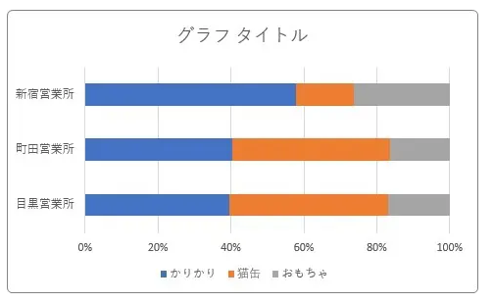
https://prau-pc.jp/excel/stacked-bar-percent-label/

Sheet2
■①ー（１）

分類A

■AAA：ああ

ああ
ああ
ああ

10:30
11:30
12:30
13:30
14:30
15:30

種類A

ああ

